新様式１【特定事業者】
（様式１）省エネ法に基づく定期報告書の提出対象者（特定事業者）に該当する場合

 | 会社名
 | 所属部署・ご役職
 | ご担当者氏名
 | ご連絡先（e-mail）
 | ご連絡先（TEL）

定期報告書（特定ー第３表）のＥ欄に建物の延床面積を記載している場合には当該値を、その他の指標を記載している場合には該当する建物の延床面積を確認してご記入下さい。
 | ご回答内容について照会させて頂く場合がありますので、できるだけ本調査に関する直接のご担当者をご記入下さい。
 | 省エネ法に基づく定期報告書（特定ー第３表）の事業分類のうち、「６９１１（貸事務所業）」に該当する建物を調査対象とします。
 | 2013年度又は2019年度において定期報告書の提出対象者でなかった場合は、当該年度分は（様式２）にご回答下さい。

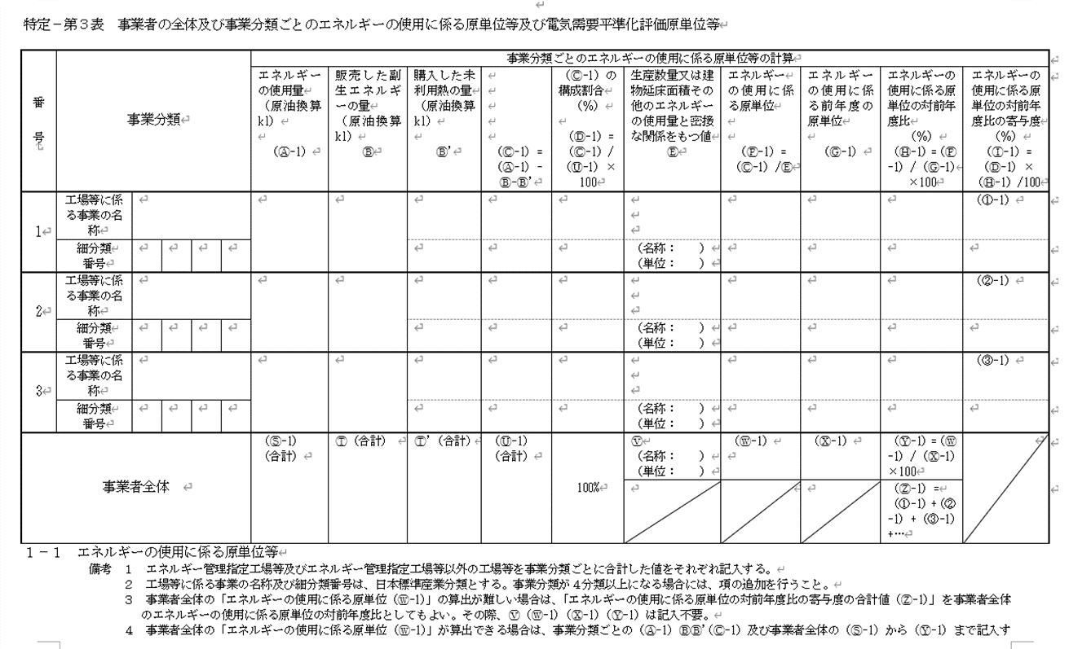
 | 設問①１）主としてオフィス用途の賃貸テナントビルの延床面積の合計
 |  |  |  |  | 2013年度末 |  | 2019年度末 |  | 2021年度末
 | 貸事務所業（6911）に該当する建物の延床面積の合計（㎡）

 | ※１ 延床面積当たりのCO２排出量（原単位）を算出するために必要となるデータです。
 | ※２ 2013年度の延床面積が正確にはわからない場合には、概算の値で構いません。

貸事務所業

６ ９ １ １
 | 設問①２）上記ビルにおけるエネルギー種類別のエネルギー使用量の合計
貸事務所業
６ ９ １ １
 | ※ 下記イをロで按分して貸事務所業に該当するエネルギー種類別のエネルギー使用量を算出し、
 | 補正係数を用いてCO２排出量に（事務局で）換算します。

 | （イ）貸事務所業（6911）に該当するエネルギー使用量の合計
 |  |  |  |  | 2013年度 |  | 2019年度 |  | 2021年度
 | 貸事務所業に該当するエネルギー使用量の合計（原油換算Kl）
定期報告書（特定ー第３表）のＣ-１欄の値をご記入下さい。

 | （ロ）事業者全体のエネルギー種類別のエネルギー使用量
 | エネルギーの種類 |  |  | 単位 | 2013年度 |  | 2019年度 |  | 2021年度
 |  |  |  |  | 使用量 |  | 使用量 |  | 使用量
 |  |  |  |  | 数値 | 熱量GJ | 数値 | 熱量GJ | 数値 | 熱量GJ
～
 | 燃料及び熱 | 原油（コンデンセートを除く） |  | ｋｌ
 |  | 原油のうちコンデンセート（NGL） |  | ｋｌ
定期報告書（特定ー第２表）のエネルギーの種類毎のエネルギー使用量の値をご記入下さい。
なお、記入に代えて、特定ー第２表の写しを提出して頂いても構いません。
 |  | 揮発油 |  | ｋｌ
 |  | ナフサ |  | ｋｌ
 |  | 灯油 |  | ｋｌ
 |  | 軽油 |  | ｋｌ
 |  | Ａ重油 |  | ｋｌ
 |  | Ｂ・Ｃ重油 |  | ｋｌ
 |  | 石油アスファルト |  | ｔ
 |  | 石油コークス |  | ｔ
 |  | 石油ガス | 液化石油ガス（ＬＰＧ） | ｔ
 |  |  | 石油系炭化水素ガス | 千ｍ３
 |  | 可燃性天然ガス | 液化天然ガス（ＬＮＧ） | ｔ
 |  |  | その他可燃性天然ガス | 千ｍ３
 |  | 石炭 | 原料炭 | ｔ
 |  |  | 一般炭 | ｔ
 |  |  | 無煙炭 | ｔ
 |  | 石炭コークス |  | ｔ
 |  | コールタール |  | ｔ
 |  | コークス炉ガス |  | 千ｍ３
 |  | 高炉ガス |  | 千ｍ３
 |  | 転炉ガス |  | 千ｍ３
 |  | その他の燃料 | 都市ガス | 千ｍ３
 |  |  | （ ）
 |  | 産業用蒸気 |  | GJ
 |  | 産業用以外の蒸気 |  | GJ
 |  | 温水 |  | GJ
 |  | 冷水 |  | GJ
 |  | 小計 |  | GJ
 | 電気 | 電気事業者 | 昼間買電 | 千 kWh
 |  |  | （夏期・冬期における 電気需要平準化時間帯） | 千 kWh
 |  |  | 夜間買電 | 千 kWh
 |  | その他 | 上記以外の買電 | 千 kWh
 |  |  | 自家発電 | 千 kWh
 |  | 小計 |  | 千kWh ／GJ

 | 設問② 2019年度、2021年度及び2030年度における再生可能エネルギー調達の実績と目標（見通し）
 |  |  |  |  | 2019年度 (実績) |  | 2021年度 (実績) |  | 2030年度 (目標) |  |  |  | 2019年度 (実績) | 2021年度 (実績) | 2030年度 (目標)
 | 電気 | 再生可能エネルギーの 調達割合（％） |  |  |  |  |  |  |  |  | 電気 | 再生可能エネルギーの 使用量（kWh） | 0 | 0 | 0
 |  | 上記のうち自家発自家消費量の割合（上記％の内数※３） |  |  |  |  |  |  |  |  |  | うち自家発自家消費量の使用量（上記の内数） | 0 | 0 | 0

 | ※１ 当面は、再生可能エネルギーとして電気（証書等によるものを含む）のみ調査することとします。 |  |  |  |  |  |  |  |  |  | ※ 2030年度（目標）＝2021年度の電気使用量×2030年度の調達割合
 | ※２ 目標値を設定していない場合は、概ねの見通しで構いません。
 | ※３ ＦＩＴ等で外部に販売している量は含みません。
 | 例えば、全体の調達目標が50％、うち太陽光発電等による自家発自家消費量が10％の場合は、10とご記入下さい。

